学校周辺地図
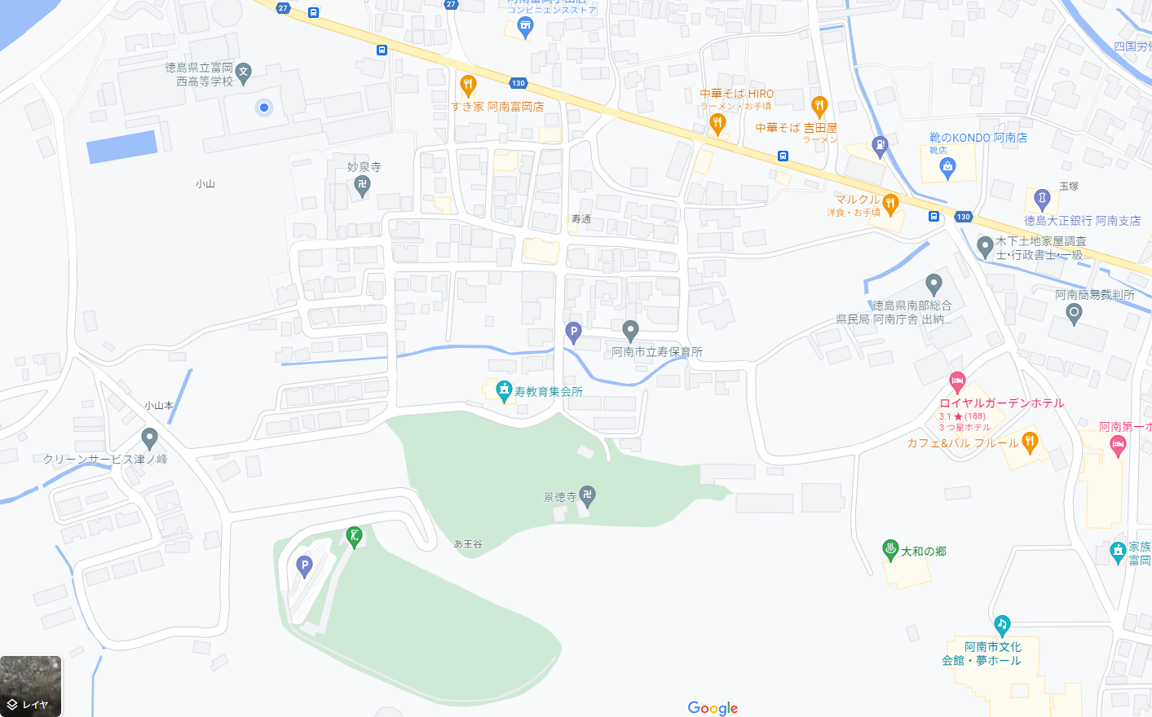
空間放射線量の分布記録シート

✻測定した地点をマークしよう。(例：1班－a、などの記号で記入し、どのような場所かを記録する。)

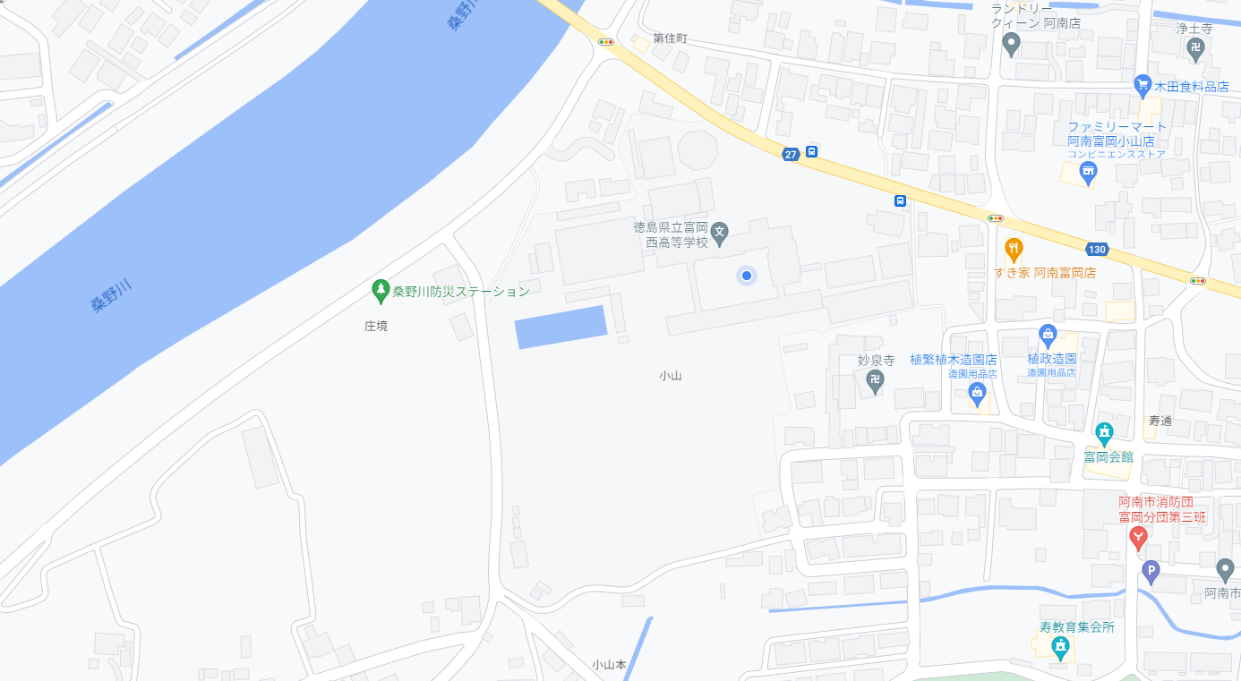

✻測定した地点をマークしよう。(例：1班－a、などの記号で記入し、どのような場所かを記録する。)

